B1
Berechnung der Zylinderwanddicke nach AD 2000-Merkblatt B1
Geometrie

Außendurchmesser Da [mm] | 1000
Ausgeführte Wanddicke t [mm] | 10
Innendurchmesser Di [mm] | 980
Länge L [mm] | 1000
Auslegungsdaten
Temperatur T [°C] | 200
Druck p [bar] | 18
$$V_{Z}=\left(\frac{π∙{D_{a}}^{2}}{4}∙L\right)−V_{i}$$
Schweißnahtfaktor ν | 0.85
Werkstoff | P265GH
Festigkeitskennwert K | 205
$$G_{Z}=V_{z}∙ρ∙g$$
Sicherheitsbeiwert S | 1.5
Wanddickenunterschreitung c1 [mm] | 0.5
$$G_{f}=G_{z}+V_{i}∙ρ_{f}∙g$$
Korrosionszuschlag c2 [mm] | 1
Dichte ϱ [kg/m³] | 7850
Dichte Betriebsfüllung ϱf [kg/m³] | 1000
Gleichungen
Verhältnis
Volumen
Volumen Bauteil
Gewichtskraft leeres Bauteil
Gewichtskraft gefüllt mir Wasser
berechnete Wanddicke
Festigkeitsnachweis

Ergebnis
Verhältnis | 1.02
Volumen [l] | 754.3
Gewichtskraft leeres Bauteil [N] | 2394.77
Gewichtskraft gefüllt mir Wassermit Betriebsfüllung [N] | 9794.45
berechnete Wanddicke | 9.19
Festigkeitsnachweis | ✓ erfüllt

B3
Berechnung des gewölbten Bodens nach AD 2000-Merkblatt B3
Geometrie
Form | Klöpperboden
Außendurchmesser Da [mm] | 1000 | Klöpperboden
Ausgeführte Wanddicke t [mm] | 11 | Korbbogenboden
Innendurchmesser Di [mm] | 978
Bordhöhe h1 [mm] | 35
Auslegungsdaten
Temperatur T [°C] | 200
Druck p [bar] | 18
$$\frac{t_{e}−c_{1}−c_{2}}{D_{a}}$$
Schweißnahtfaktor ν | 1
Werkstoff | P265GH
$$V=0,1∙{\left(D_{a}−2∙t\right)}^{3}$$
Festigkeitskennwert K | 205
Sicherheitsbeiwert S | 1.5
Wanddickenunterschreitung c1 [mm] | 0.5
Korrosionszuschlag c2 [mm] | 1
Dichte ϱ [kg/dm³] | 7850
Dichte Betriebsfüllung ϱf [kg/dm³] | 1000
Gleichungen
Verhältnis
Volumen
Gewichtskraft leeres Bauteil
Gewichtskraft gefüllt mir Wasser
berechnete Wanddicke Kalotte
Berechnungsbeiwert
berechnete Wanddicke Krempe
Festigkeitsnachweis

Ergebnis
Verhältnis | 0.0095
Volumen [l] | 119.84
Gewichtskraft leeres Bauteil [N] | 1024.25
Gewichtskraft gefüllt mir Wasser [N] | 2199.88
Wanddicke Kalotte | 8.14
Berechnungsbeiwert | 2.78
berechnete Wanddicke Krempe | 10.64
Festigkeitsnachweis | ✓ erfüllt

Pratze
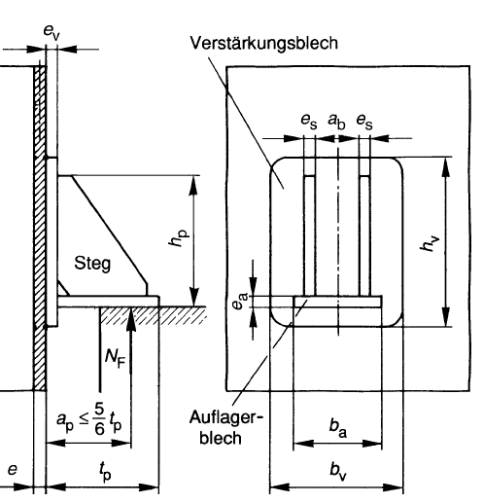
Tragpratze DIN 28083

 | Breite VB | Höhe VB | Breite AB | Tiefe AB | Dicke Steg.AB | Abstand Stege | Höhe Steg | Tiefe Steg
Nenngröße | h1 = bv | hv | ba | ta | es, ea | ab | hs | ts
NG1 | 125 | 160 | 100 | 95 | 6 | 80 | 119 | 80
NG2 | 160 | 200 | 125 | 115 | 6 | 100 | 154 | 100
NG3 | 200 | 250 | 160 | 140 | 8 | 125 | 192 | 125
NG4 | 250 | 315 | 200 | 175 | 8 | 160 | 242 | 160
NG5 | 315 | 400 | 250 | 215 | 10 | 200 | 305 | 200
NG6 | 400 | 500 | 315 | 265 | 12 | 250 | 388 | 250
NG7 | 450 | 560 | 355 | 295 | 16 | 280 | 434 | 280
NG8 | 500 | 630 | 400 | 330 | 20 | 315 | 480 | 315

